关系图
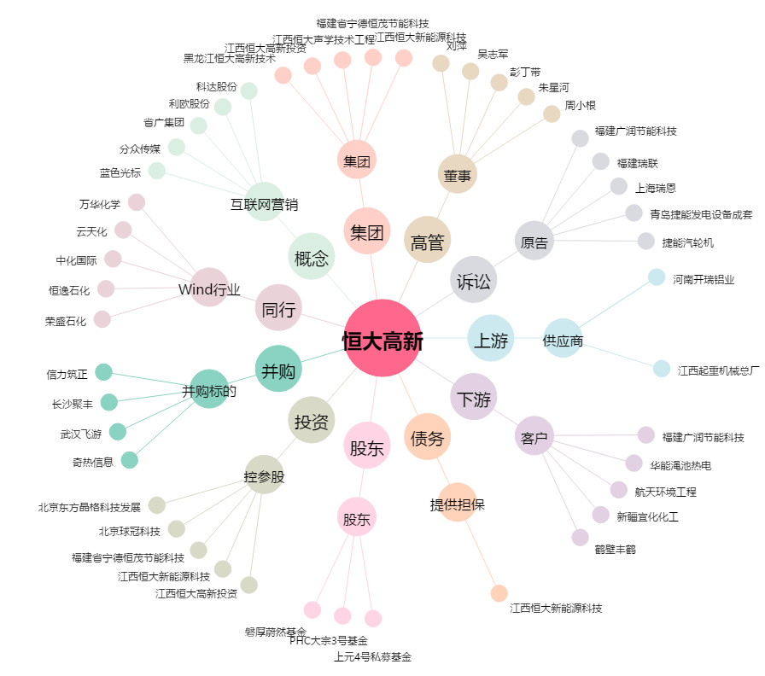
恒大高新[002591.SZ] - 关系概览图

